SRI European Equity
SRI EUROPEAN EQUITY

CHARAKTERISTIKA FONDU
STRUKTURA FONDU

6,70% hotovost | 6.70%
8,80% materiály | 8.80%
17,80% finanční služby | 17.80%
8,30% informační technologie | 8.30%
7,80% spotřeba - cyklická | 7.80%
14,40% průmysl | 14.40%
18,00% zdravotnictví | 18.00%
11,10% spotřeba - necyklická | 11.10%
7,10% ostatní | 7.10%
Název fondu: | SRI European Equity

AKCIOVÝ FOND
Investiční manažer: | Sycomore Asset Management
Hodnota fondu: | 252,25 mEUR
Počátek obchodování: | 2007-03-29 |  | vykouzlit někomu úsměv na tváři
Investiční cíl: Cílem fondu je překonat svůj benchmark (kterým je MSCI Europe - Net Total Return Index) a poskytovat dlouhodobé zhodnocení kapitálu. Fond investuje téměř 90 % svých aktiv do akcií společností, které jsou kompatibilní s kritérii ESG. Portfolio manager vybírá ze společností, které mají nejlepší enviromentální, sociální a firemní řízení. Fond může používat finanční nástroje a deriváty pro investiční účely.

POPLATKY GENERALI ČESKÁ POJIŠŤOVNA A.S.*
TOP 10
GENERALI INVESTMENTS LUXEMBOURG SA
Rozdíl mezi nákupním a prodejním kurzem podílových jednotek: | Běžné/jednorázové pojistné: 5 %/0 % Mimořádné pojistné 2% resp. 3 %** | Společnost |  |  | % v portfoliu | Sektor
Částečný odkup: | 0,25 % z odkoupené částky, minimálně však 50 Kč a maximálně 500 Kč | Roche Holding AG-Genusschein |  |  | 3.59 | zdravotnictví
Poplatky za přemístění: | V každém poj. roce 2 zdarma, jinak 0,25 % akt. hodnoty přemístěných jednotek, min. 50 Kč a max. 500 Kč. | ASTRAZENECA PLC (AZN LN) |  |  | 3.41 | zdravotnictví
Poplatky za správu fondu***: | 2 % p.a. | MERCK KGAA (MRK GY) |  |  | 3.08 | zdravotnictví
* výtah ze sazebníku poplatků k IŽP týkající se fondů, v případě rozdílů platí sazebník poplatků |  | ASML Holding NV (ASML NA) |  |  | 3.02 | informační technologie
 |  | L'Oreal SA (OR FP) |  |  | 2.89 | spotřeba - cyklická
** závisí na produktu *** náklady za správu fondu jsou započtené v NAV (t.j. v kurzu) |  | BNP PARIBAS (BNP FP) |  |  | 2.59 | finanční služby
KOMENTÁŘ K TRHU
KOMENTÁR TRHU
KOMENTÁŘ TRHU
KOMENTÁŘ TRHU
VÝKONNOST FONDU
 |  | AXA SA (CS FP) |  |  | 2.47 | finanční služby
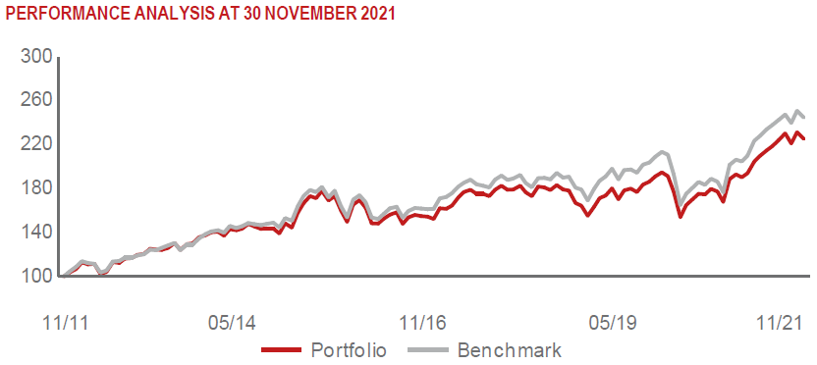 |  | KONINKLIJKE DSM NV (DSM NA) |  |  | 2.37 | materiály
 |  | SCHNEIDER ELECTRIC SE (SU FP) |  |  | 2.34 | průmysl
 |  | UNILEVER PLC (ULVR LN) |  |  | 2.23 | spotřeba - cyklická

STATISTIKY
 |  | STD | IR | TE | Rating Morningstar(4) |  | Quartile Morn.
 |  | 10.72% | -0.39% | 3.21% | x |  | x
 |  | (1) Standard Deviation (Směrodatná odchylka): míra rizika, volatilita výkonnosti fondu. (2) Information Ratio (Informační poměr): poměr průměrně dosaženého výnosu oproti odchylce od indexu. (3) Tracking Error: směrodatná odchylka rozdílu výkonnosti fondu

VÝKONNOST (EUR)

 |  | 1 měsíc (%) | YTD (%) |  | 1 rok (%) | od počátku (%)
SRI European Equity (ISIN: LU0145455811) |  | -1.64 | 18.47 |  | 17.44 | 38.12
Benchmark * |  | -2.49 | 18.59 |  | 21.39 | 40.02
Excess Return |  | 0.85 | -0.12 |  | -3.95 | -1.90
Listopad 2021
* MSCI Europe - Net Total Return Index
Hodnota investice do podílových fondů může růst, klesat nebo stagnovat podle situace na finančních trzích. Minulé výnosy nejsou zárukou výnosů v budoucnu.

